ETIQUETA B2C
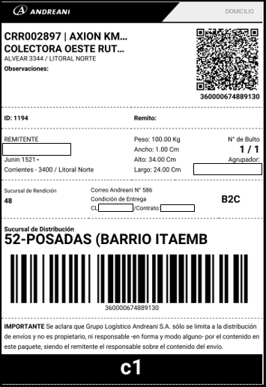
Response

ETIQUETA B2B
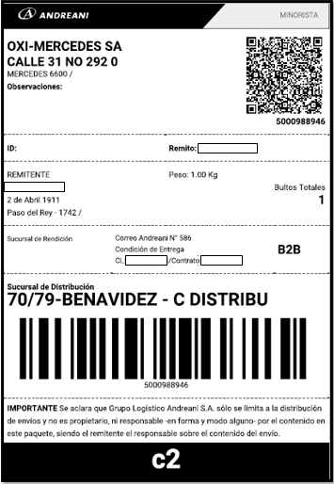
Response

ETIQUETA PD3
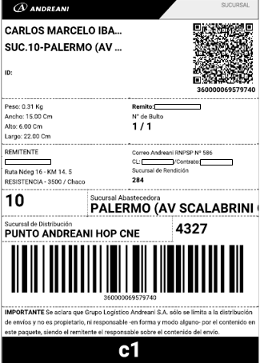
Response

ETIQUETA Devolución
Al generar el alta en:
https://apis.andreani.com/v2/ordenes-de-envio
Con un contrato de Logistica Inversa cambio, obtendremos el siguiente response. En el encontraremos el "Documento de cambio" que sera la etiqueta que utilizaremos para hacer uso del servicio.

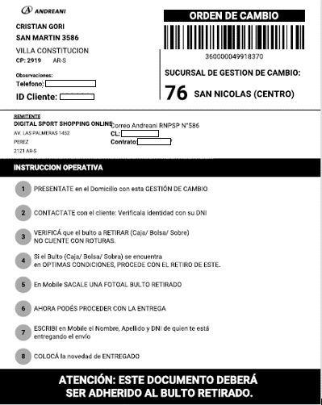
Response | Response
{
"estado": "Pendiente",
"tipo": "B2C",
"sucursalDeDistribucion": {
"nomenclatura": "SNS",
"descripcion": "SAN NICOLAS (CENTRO)",
"id": "76"
},
"sucursalDeRendicion": {
"nomenclatura": "PSD",
"descripcion": "BENAVIDEZ - NAVE 4",
"id": "1"
},
"sucursalDeImposicion": {},
"sucursalAbastecedora": {},
"fechaCreacion": "2023-01-11T14:48:50-03:00",
"numeroDePermisionaria": "RNPSP Nº 586",
"descripcionServicio": "LI Cambio",
"bultos": [
{
"numeroDeBulto": "1",
"numeroDeEnvio": "360000049918370",
"totalizador": "1/1",
"linking": [
{
"meta": "Etiqueta",
"contenido": "https://apisqa.andreani.com/v2/ordenes-de-envio/API0000000986147/etiquetas?bulto=1"
},
{
"meta": "Documento de cambio",
"contenido": "https://apisqa.andreani.com/v2/ordenes-de-envio/API0000000986147/etiquetas?bulto=1&tipo=documentoDeCambio"
}
]
}
],
"agrupadorDeBultos": "API0000000986147",
"etiquetasPorAgrupador": "https://apisqa.andreani.com/v2/ordenes-de-envio/API0000000986147/etiquetas",
"etiquetasDocumentoDeCambio": "https://apisqa.andreani.com/v2/ordenes-de-envio/API0000000986147/etiquetas?tipo=documentoDeCambio"
}

